상품제안서
샤오미 초고속 케이블일체형 고속충전 보조배터리 22.5W 10000mAh | 상품코드: S43827

 |  |  |  |  |  |  | 02-713-8555 | www.synergygift.co.kr
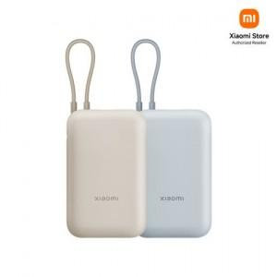

【상세/제작정보】

【인쇄/포장옵션】 | 레이저, 풀칼라 / 포장지포장

【공급단가】 | 수량 | 10~ | 50~ | 100~ | 300~ | 1,000~
*VAT별도 | 단가 | 26,090원 | 24,920원 | 25,440원 | 24,050원 | 23,080원

【상품 URL】 | https://www.synergygift.co.kr:443/src/goods_detail.php?gdno=43827

